Лист1
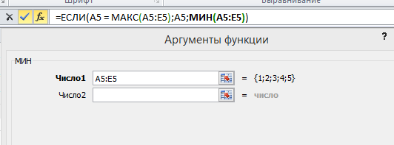
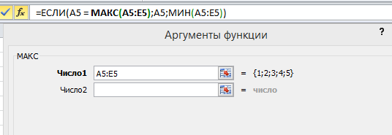
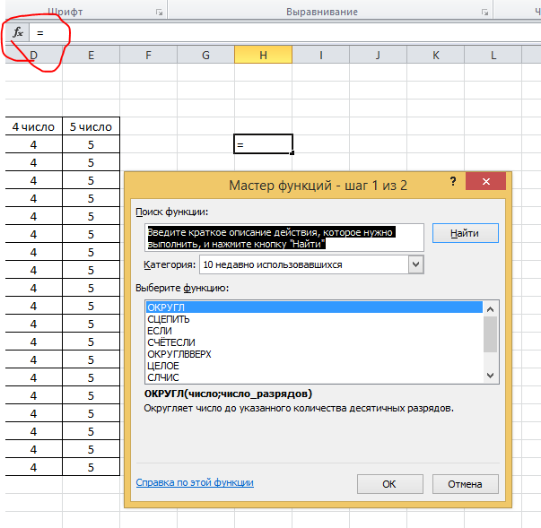
1 число | 2 число | 3 число | 4 число | 5 число | 1 | Обратите внимание что начиная писать формулы нужно начитать с равно это мы видем при нажатии вставки фунций равно автоматически появляется
1 | 2 | 3 | 4 | 5
1 | 2 | 3 | 4 | 5 | 2 | Выберите фунцию из списка ЕСЛИ и нажмите ОК
1 | 2 | 3 | 4 | 5
1 | 2 | 3 | 4 | 5 | 3 | Мы видем 3 строки ввода данных: 1)Лог_вырожени; 2) Значение_если_истина; 3) Значение_если_ложь.
1 | 2 | 3 | 4 | 5
1 | 2 | 3 | 4 | 5 | 4 | Введите в каждую строку по цифре: 1 - в первую строку; 2 - вторую строку; 3 - третию строку
1 | 2 | 3 | 4 | 5
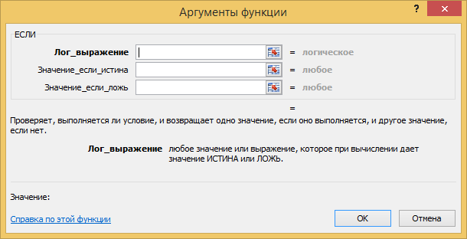
1 | 2 | 3 | 4 | 5
1 | 2 | 3 | 4 | 5
1 | 2 | 3 | 4 | 5
1 | 2 | 3 | 4 | 5
1 | 2 | 3 | 4 | 5
1 | 2 | 3 | 4 | 5
1 | 2 | 3 | 4 | 5
1 | 2 | 3 | 4 | 5
1 | 2 | 3 | 4 | 5
1 | 2 | 3 | 4 | 5
1 | 2 | 3 | 4 | 5
1 | 2 | 3 | 4 | 5

 |  |  |  |  | 5 | Введите в каждую строку по цифре: 1 - в первую строку; 2 - вторую строку; 3 - третию строку

 |  |  |  |  | 6 | Посмотрите на строку ввода там отоброзилась формула =ЕСЛИ(1;2;3), соотвественно 1,2,3 эти то что мы ввели в окне Аргументы функций

 |  |  |  |  | 7 | Расмотрим строку как части:

 |  |  |  |  | 8 | 1) Первая часть : =

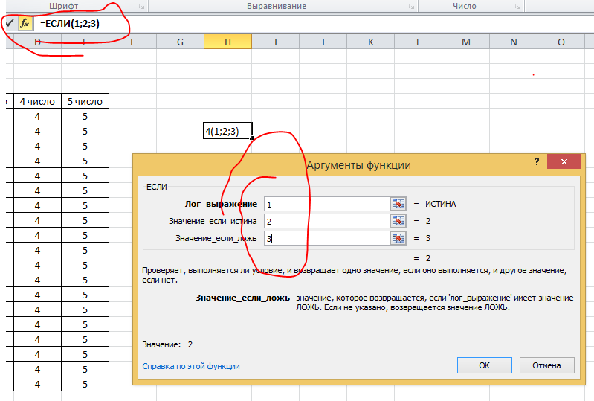
 |  |  |  |  | 9 | 2) Вторая часть: ЕСЛИ (Название фунции, то есть проще говоря название из списка фунций который мы видели нажав на Вставить фунцию, название можно говоря полностью анологично если обратить внимание). Делаем вывод что бы начать какуюто фунцию нужно начать с названия фунции

 |  |  |  |  | 10 | 3) Третия часть: (1;2;3) (После название части 2 печатаеться аргументы для выполнения фунции какая она не была, Расмотрим ее по подробнее)

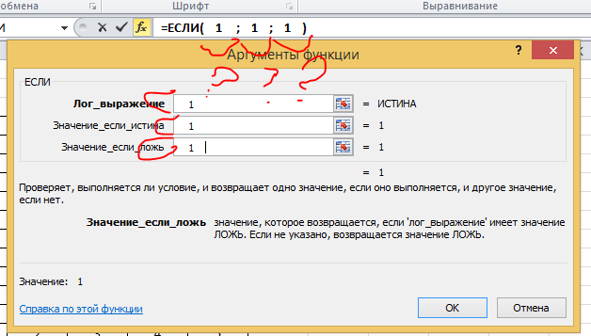
 |  |  |  |  | 11 | 3.1) Обратите внимание на содержание аргументов в данном примере. Сравните что в окне гдеу нас развернут подробности ввода Аргументы функций 3 строки и вкаждом по цифре 1, 2 и 3, а строке формул все отоброжаеться в одну строку. Вопрос как программа определяет какие оргументы, что куда отностится из строк, глянем пример

 |  |  |  |  |  | Данные записаны по порятку в окне с вехувниз в строке формул слева на право

 |  |  |  |  | 12 | 3.2) Важная часть ввода аргументов это разделение строк в окне и делаеться это спомощью знака ";" точка с запетой

 |  |  |  |  | 13 | Вывод: что содержание аргументов для функкций если аргументов несколько что вданном примере три аргумента, все разделяется точкой запятой независима назначения аргумента (толи она Лог_вырожение, или Результат Значение_если_истина)

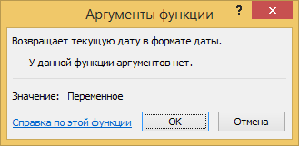
 |  |  |  |  | 14 | Расмотрим другую фунцию СЕГОДНЯ. Откройте Вставку функций и найдете из списка функцию СЕГОДНЯ

 |  |  |  |  | 15 | Обращием внимане на Окно Аргументыфункции У данной функции аргументов нет. А Строке формул функция выгледит =СЕГОДНЯ(). А скобки пустые. Независимо от того что нет аргументов скобки ставяться обязательно

 |  |  |  |  | 16 | Расмотрим другую функцию СЦЕПИТЬ. Тут мы выдем несколько больше трех строк, их 6 обращаем внимание на струку формул и аргументы в фунции (1;;2;3;4;5).

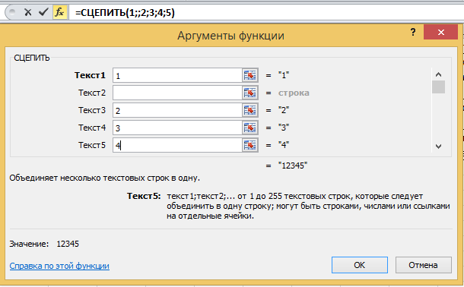
 |  |  |  |  | 17 | Во первых замечаем что все цифры разделены точкой запетой сколько бы не было аргументов

 |  |  |  |  | 18 | Во вторых замечаем что мы специально пропустили 2 аргумент и в стороке формул это заметно повторяещимися точками запетой

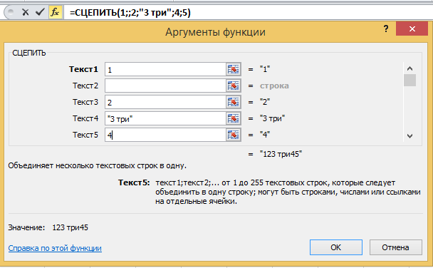
 |  |  |  |  | 19 | До этого момента примеры были только с цифрами. Изменим в фунции СЦЕПИТЬ Текс 4 троку на тройку с пробелом с текстом "три". Таким оброзом программа считала что 3 это число но с пробелом с текстом число превращаетьсяв текст. И вырожаеться это ковычками перед и после аргумента

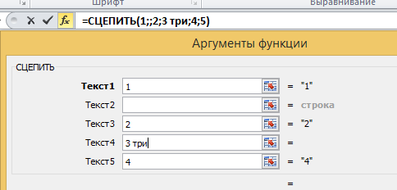
 |  |  |  |  | 20 | Во время изменения в строке нет ковочек. Но при нажатии ОК программаих дабавляет саматаккак считает это текстом. Такм оброзом для чисел не нужно ковычек а для текста они обязательны. Таким образом если для аргумента выжны различие между текстоми числом то обязательно нужно это учитывать

 |  |  |  |  | 20 | До этого момента мы рсматривали фунции одноуровневые, тоесть после завершения фунции формулы заканцивалась. Можно совмещать в формуле неслко фунций более просто это делается если всего лишьидет фунции по порятку и в этом почти нет затруднений при вызове окна втавки функций.

 |  |  |  |  | 21 | А если функция находится в функции?. То написания такой формулы более затруднено. Есть пору методов какнаписать такую формулу.

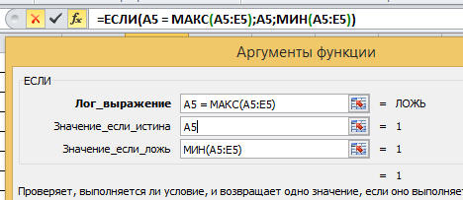
 |  |  |  |  | 22 | 1) Сделать по отдельности функции и при составлении главной функции вставлять написаный формулы без равно в нужные места главной функции

 |  |  |  |  | 23 | 2) Напечатать формулу с начало до конца начитая с главной. При этом чтобы было легче можно использовать подсказкиавто подстановки которые появляются атоматически при начинании ввода названия функции. Так же отображаюся подсказки аргументов данной функции.

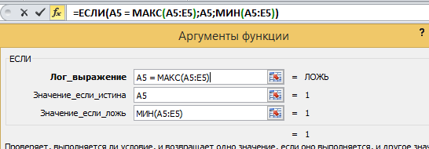
 |  |  |  |  | 23 | В сложной формуле во время написания через окно Аргументов межно переходить пежду функциями нажатием щелчка мыши в строке формул по названию фунции

